Титульный лист
Общероссийская спортивная общественная организация "Национальная федерация бадминтона России"
Федерация бадминтона Нижегородской области
Федерация бадминтона г. Саров
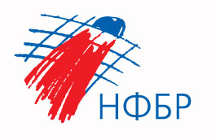

ОТЧЕТ
Главной судейской коллегии
о проведении
всероссийских юниорских и юношеских соревнований по бадминтону "Атомный волан"
Всероссийская юниорская и юношеская серия Гран-при по бадминтону 2024 года, этап первенств России
0240002611Я
0240012611Я
0240022611Я

24 - 26 апреля 2024 г.

г. Саров, Нижегородская область

